TESTY
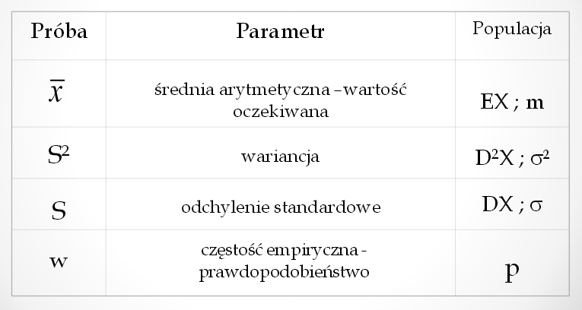
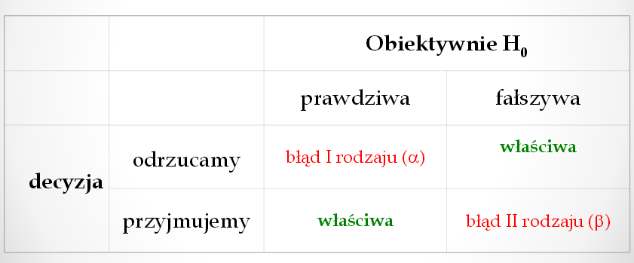
 | Etapy weryfikacji hipotezy

1. | Sformułowanie hipotezy zerowej

 | Zakladamy równość parametru (Ɵ) z założoną wartością (A)

2. | Dobranie hipotezy alternatywnej

 | zaprzeczenie |  | lub | uzupełnienie

 |  | lub |  | lub
 |  |  |  |  |  | Hipotezy parametryczne - jedna próba
3. | Wybór reprezentatywnej próby i scharakteryzowanie jej za pomocą potrzebnych parametrów
 |  |  |  |  |  | Weryfikujemy hipotezę zgodności parametru z założonym

4. | Dobór testu statystycznego |  |  |  |  | Testy

 | Rozkład cechy w populacji |  |  |  |  | Wartość oczekiwana (jedna populacja)
 | Wariancja (znana lub nie, równa dla dwóch prób lub nie)
 | Wielkość próby |  |  |  |  | 1. Próba jest duża (N>100) |  |  | lub | Cecha ma rozkład normalny i znane jest odchylenie standarowe dla populacji

5. | Dobranie poziomu istotności (α) i określenie obszaru krytycznego (ω)

 | dwustronny
 |  |  |  |  |  | Korzystamy z rozkladu normalnego

 | -¥ |  |  | 0 | ¥
 |  |  |  | | |  | 2. Cecha ma rozkład normalny i nie jest znane odchylenie standardowe dla populacji

 | lewostronny |  |  |  |  |  |  |  |  |  | Obszar krytyczny
 |  |  |  |  |  |  |  |  |  |  | jednostronny | dwustronny
 |  |  |  |  |  |  |  |  |  | funkcja excel | rozkład.t.odw
 | -¥ |  |  | 0 | ¥ | Korzystamy z rozkladu t-studenta |  |  |  | prawdopodobieństwo | 2a | a
 |  |  |  | |
 |  |  |  |  |  | v lub lss | liczba stopni swobody |  | = | N-1
 | prawostronny

 |  |  |  |  |  | Prawdopodobieństwo

 | -¥ |  |  | 0 | ¥ | jedna populacja |  |  |  |  | dwie populacje
 |  |  |  | | |  | Tylko jeżeli próba jest duża (N>100) |  |  |  |  | Tylko jeżeli próby są duże (N>100)

6. | Podjęcie decyzji

 | Jeżeli obliczona wartość empiryczna testu należy do obszaru krytycznego, hipoteza zostaje odrzucowna

 |  |  |  |  |  |  |  |  |  |  | n | liczba "sukcesów"
 |  |  |  |  |  | SE (standard error) = s/√N , gdzie: |  |  |  |  | N | liczebność próby

 |  |  |  |  |  |  |  |  |  |  | np.
 |  |  |  |  |  |  |  |  |  |  | W pewnym głosowaniu 30 wyborców na 80 poparło kandydata

 |  |  |  |  |  |  |  |  |  |  | n | 30
 |  |  |  |  |  |  |  |  |  |  | N | 80
 |  |  |  |  |  |  |  |  |  |  | w | 0.375

 |  |  |  |  |  | Wariancja w dwóch populacjach

 |  |  |  |  |  |  |  |  |  |  |  |  | Obszar krytyczny
 |  |  |  |  |  |  |  |  |  |  |  | funkcja | rozkład.F.odw

 |  |  |  |  |  | Zawsze prawostronna hipoteza alternatywna. Większa wariancja zawsze w liczniku.

 |  |  |  |  |  | Dodatek analiza danych
 |  |  |  |  |  | Test F: z dwiema próbami dla wariancji

 |  |  |  |  |  | Warości oczekiwane w dwóch populacjach niezależnych

 |  |  |  |  |  | Szczegółowe wzory str 146-147 skrypt

 |  |  |  |  |  | Cecha ma rozkład normalny |  |  |  |  |  |  | Korzystamy z rozkładu t-studenta
 |  |  |  |  |  | Nie są znane wielkości odchyleń standardowych w populacjach

 |  |  |  |  |  | jednorodność wariancji |  |  |  |  | wykazano niejednorodność wariancji na poziomie istotności 0,05

 |  |  |  |  |  | test t-Studenta |  |  |  |  | test C-Cochrana

 |  |  |  |  |  | Dodatek analiza danych |  |  |  |  | Dodatek analiza danych
 |  |  |  |  |  | Test t: z dwiema próbami zakładający równe wariancje |  |  |  |  | Test t: z dwiema próbami zakładający nierówne wariancje

 |  |  |  |  |  |  |  | Uwaga!: | Różnica średnich wg hipotezy zawsze wpisujemy 0

